ヘッターフッター
外部設計書 |  |  |  |  | チーム名 |  | 国士無双
 |  |  |  |  | 画面名 |  | ヘッターフッター |  |  |  | 作成者 | 桃田 稲村 |  |  |  | 更新者 | 米川
 |  |  |  |  | システム名 |  | らく雀 |  |  |  | 作成日 | 2024-06-12 |  |  |  | 更新日 | 2024-06-14
 |  |  |  |  | 備考 |  | すべての画面に表示させます。

 | 画面設計
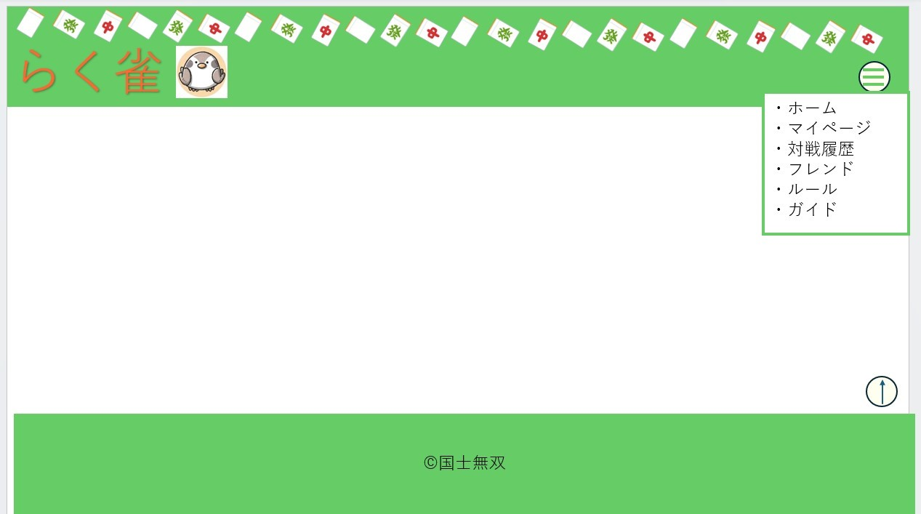
①

②

④

③

 | 機能設計
 |  | 1.ページロード
 |  |  | すべてのページのヘッダー/フッターに表示されます。
 |  |  | ログイン画面ではハンバーガーメニューやロゴは表示されないようにする。

 |  | ２．①ロゴについて
 |  |  | ヘッダーに表示されており、押すことでホーム画面へ飛ぶことができる。
 |  |  | このヘッダーはログイン画面には表示されない仕様になっています。

 |  | ３.②メニューボタン
 |  |  | ②のボタンを押すことで様々なページへ飛ぶことのできるリンクが表示されます。
 |  |  | ハンバーガーメニューの表示をなくしたいときは、②のボタンを押すことで表示が消えるようになっております。

 |  | 4 .③トップボタンについて
 |  |  | ヘッダーに表示されおり押すことでページtopへ移動することができます。

 |  | 5 .④メニューについて
 |  |  | ②ハンバーガーメニューを押すことで表示されるようになりそれぞれのページのタイトルが表示されているためタップすることでそのページへ移動することができます。
 |  |  | ①ロゴと同様にログインぺーには表示されていないです。

 | 項目定義書

 | No |  | 物理名 | 論理名 |  | 画面型 |  | データ型(Java) | min | max | DBテーブル |  | DBカラム | 備考
 |  | 1 | logo | ロゴ |  | button |  | String |  |  |  |  |  |  | 押すことでホーム画面へ移動することができます
 |  | 2 | menyu_button | メニューボタン |  | button |  | String |  |  |  |  |  |  | 押すことでハンバーガーメニューが表示され、もう一度押すことで表示がなくなります。
 |  | 3 | top | topボタン |  | button |  | String |  |  |  |  |  |  | 押すことでそのページのtopに設定されているところまで移動することができます。
 |  | 4 | menu | メニュー |  | button |  | String |  |  |  |  |  |  | ハンバーガーメニューの中身で表示されているタイトルを押すことで対応したページへ飛ぶことができます。

ログイン
外部設計書 |  |  |  |  |  | チーム名 |  | 国士無双
 |  |  |  |  |  | 画面名 |  | ログイン、新規登録画面、登録完了画面 |  |  |  | 作成者 | 桃田 稲村 |  |  |  | 更新者 | 桃田
 |  |  |  |  |  | システム名 |  | らく雀 |  |  |  | 作成日 | 2024-06-12 |  |  |  | 更新日 | 2024-06-13
 |  |  |  |  |  | 備考

 | 画面設計
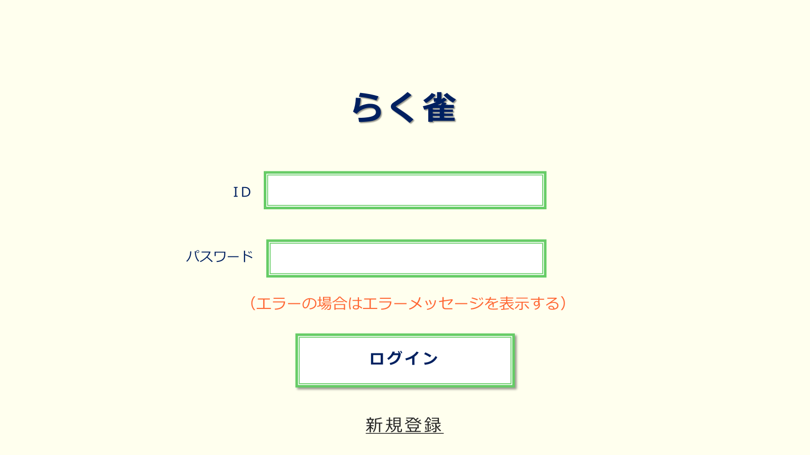

①

②

③

④

 | 機能設計
 |  | 1.ページロード

 |  |  | 本画面ではページロード時の処理は無し。
 |  |  | ログイン画面用jspを表示する。

 |  | 2.③ログインボタン押下時

 |  |  | ボタン押下時、以下のエラーチェックを行う。
 |  |  | 1.ログインIDが入力されていない。
 |  |  |  | 「ログインIDを入力してください。」エラーを表示する。
 |  |  | 2.パスワードが入力されていない。
 |  |  |  | 「パスワードを入力してください。」エラーを表示する。

 |  |  | 上記エラーが無い場合、以下のパスワードチェックを行う。
 |  |  | 1.パスワードにシステム上に設定したpepperを付与し、md5ハッシュ化する。
 |  |  | 2.ログインIDとハッシュ化したパスワードを用いてusersテーブルを検索し、1件ヒットするかどうかをチェックする。

 |  |  | 上記チェックにて、1件ヒットした場合は「ホーム」画面に遷移する。
 |  |  | 1件ヒットでない場合、本画面のメッセージエリアに「ログインIDまたはパスワードに誤りがあります」と表示する。
 |  |  | メッセージエリアは、メッセージが無い場合には背景色も表示しない。

 | 項目定義書

 | No |  | 物理名 |  | 論理名 |  | 画面型 |  | データ型(Java) | min | max | DBテーブル |  | DBカラム | 備考
 |  | 1 | LoginId |  | ログインID |  | input |  | String |  |  | users |  | user_id
 |  | 2 | Password |  | パスワード |  | input |  | String |  |  | users |  | password
 |  | 3 | LoginButtun |  | ログインボタン |  | button |  | String |  |  |  |  |  |  | ログインIDとパスワードに問題がなければホームに移行
 |  | 4 | NewRegistButtun |  | 新規登録ボタン |  | button |  | String |  |  |  |  |  |  | 新規登録画面に移行

新規登録画面
外部設計書 |  |  |  |  |  | チーム名 |  | 国士無双
 |  |  |  |  |  | 画面名 |  | ログイン、新規登録画面、登録完了画面 |  |  |  | 作成者 | 桃田 稲村 |  |  |  | 更新者 | 桃田
 |  |  |  |  |  | システム名 |  | らく雀 |  |  |  | 作成日 | 2024-06-12 |  |  |  | 更新日 | 2024-06-13
 |  |  |  |  |  | 備考

 | 画面設計
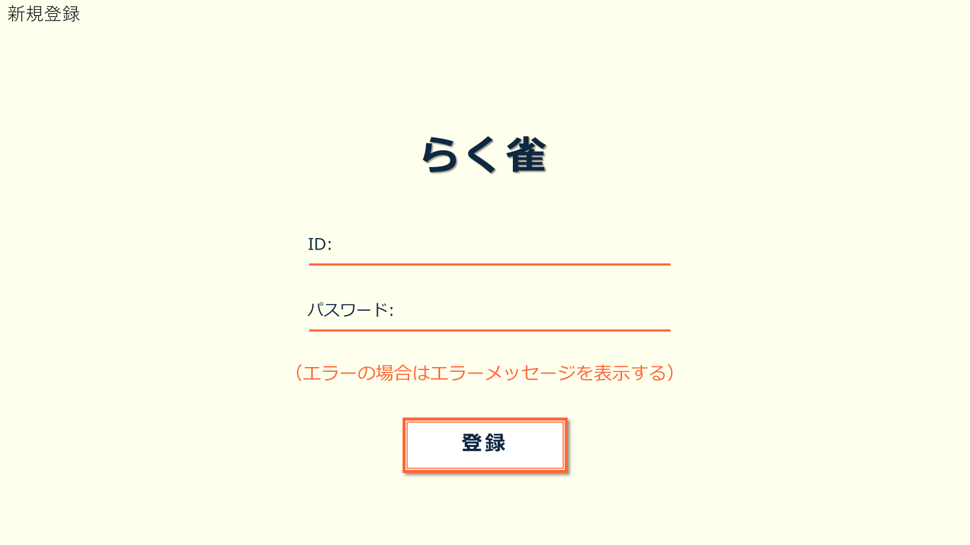

①

②

③

 | 機能設計
 |  | 1.③登録ボタン押下時

 |  |  | ③のボタン押下時、以下のエラーチェックを行う。
 |  |  | 1.ログインIDが入力されていない。
 |  |  |  | 「ログインIDを入力してください。」エラーを表示する。
 |  |  | 2.パスワードが入力されていない。
 |  |  |  | 「パスワードを入力してください。」エラーを表示する。

 |  |  | 上記エラーが無い場合、以下のパスワードチェックを行う。
 |  |  | 1.パスワードにシステム上に設定したpepperを付与し、md5ハッシュ化する。
 |  |  | 2.ログインIDとハッシュ化したパスワードを用いてusersテーブルを検索し、1件ヒットするかどうかをチェックする。

 |  |  | 上記チェックにて、1件ヒットした場合は「このIDは既に登録されています」と表示する。
 |  |  | ヒットしなかった場合、「登録完了」画面にうつる。
 |  |  | メッセージエリアは、メッセージが無い場合には背景色も表示しない。

 | 項目定義書

 | No |  | 物理名 |  | 論理名 |  | 画面型 |  | データ型(Java) | min | max | DBテーブル |  | DBカラム | 備考
 |  | 1 | loginId |  | ログインID |  | input |  | String |  |  | users |  | user_id
 |  | 2 | password |  | パスワード |  | input |  | String |  |  | users |  | password
 |  | 3 | registButtun |  | 登録ボタン |  | button |  |  |  |  |  |  |  |  | ユーザーIDとパスワードを登録し、登録完了画面に移行
 |  | 4

登録完了画面
外部設計書 |  |  |  |  | チーム名 |  | 国士無双
 |  |  |  |  | 画面名 |  | ログイン、新規登録画面、登録完了画面 |  |  |  | 作成者 | 桃田 稲村 |  |  |  | 更新者 | 桃田
 |  |  |  |  | システム名 |  | らく雀 |  |  |  | 作成日 | 2024-06-12 |  |  |  | 更新日 | 2024-06-13
 |  |  |  |  | 備考

 | 画面設計

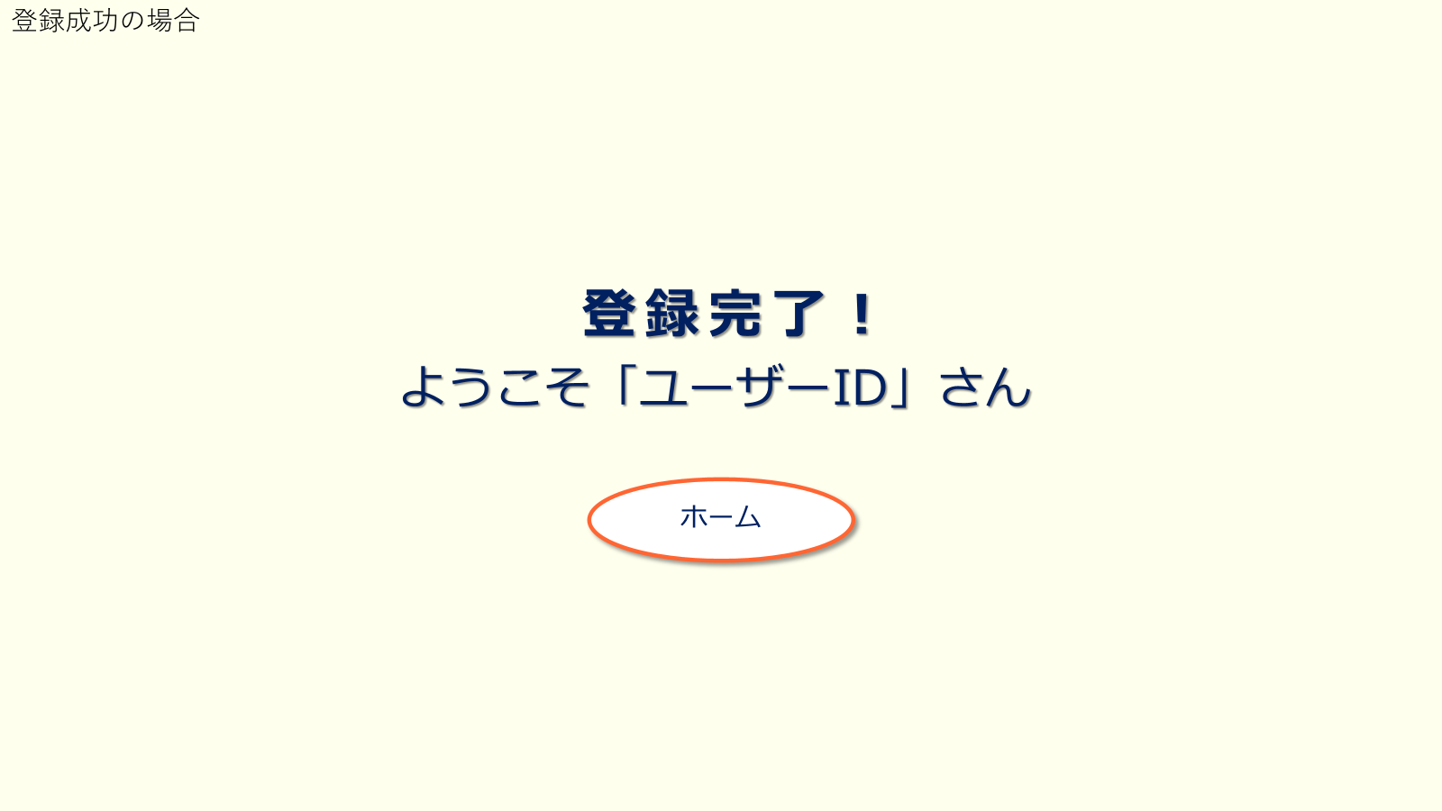

①

 | 機能設計
 |  |  | ①ホームボタンを押すと、ホーム画面に行く

 | 項目定義書

 | No |  | 物理名 | 論理名 |  | 画面型 |  | データ型(Java) | min | max | DBテーブル |  | DBカラム | 備考
 |  | 1 | home | ホームボタン |  | button |  |  |  |  | users |  | user_id |  | ホーム画面のボタンを押すとホーム画面に移行する

ホーム
外部設計書 |  |  |  |  | チーム名 |  | 国士無双
 |  |  |  |  | 画面名 |  | ホーム画面 |  |  |  | 作成者 | 桃田 稲村 |  |  |  | 更新者 | 桃田
 |  |  |  |  | システム名 |  | らく雀 |  |  |  | 作成日 | 2024-06-12 |  |  |  | 更新日 | 2024-06-13
 |  |  |  |  | 備考

 | 画面設計

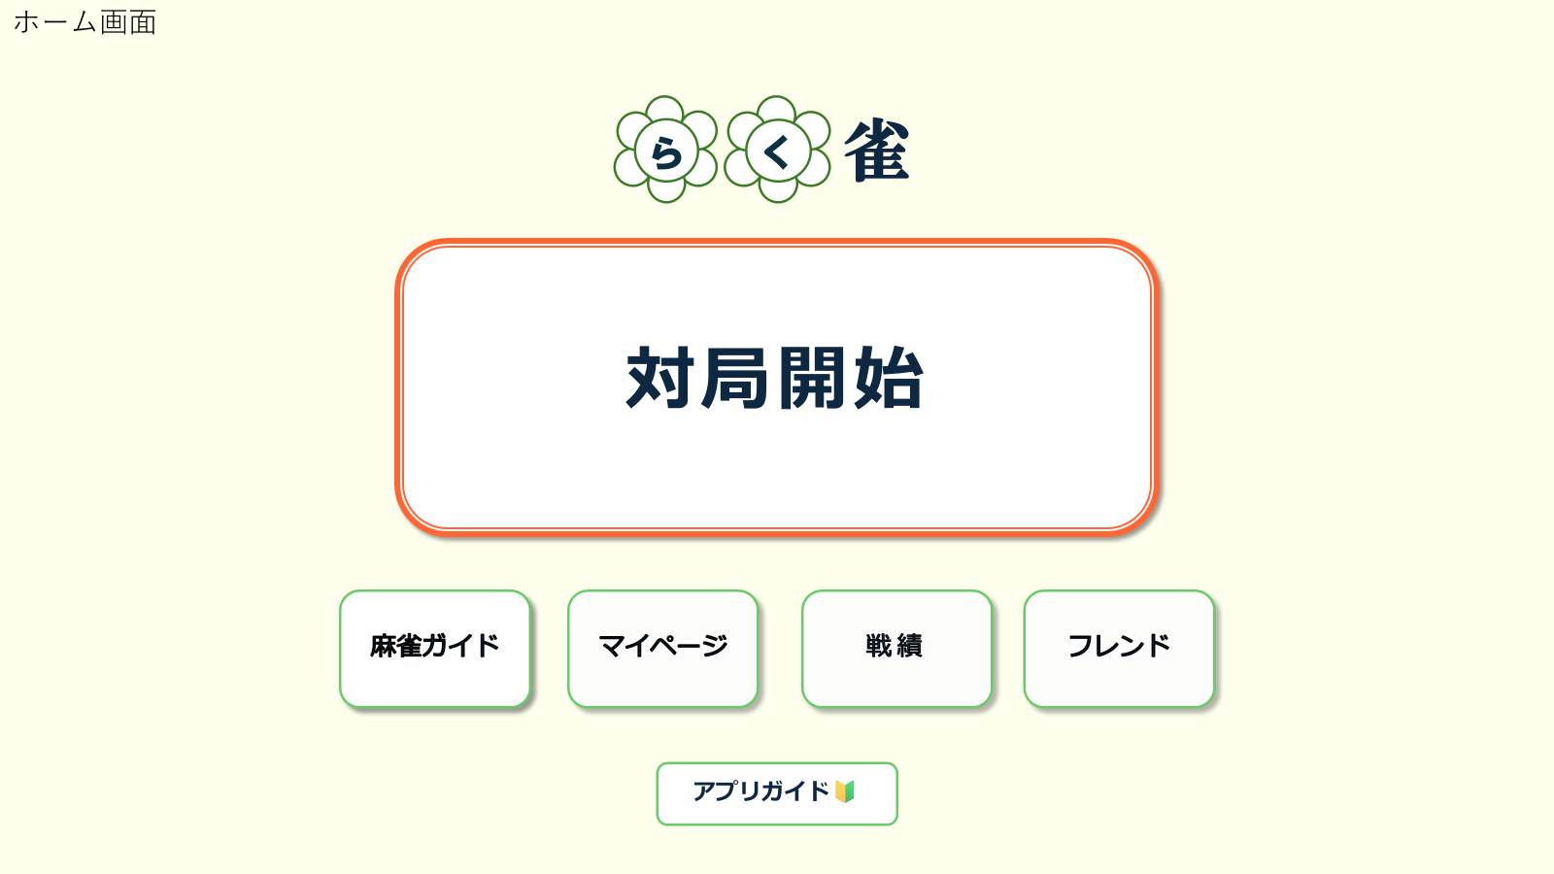

①

②
③
④
⑤

⑥

 | 機能設計
 |  |  | 1.ページロード
 |  |  | ホームページ用jspを表示。

 |  |  | ①対局開始ボタン押下時
 |  |  | 「対局開始」ボタンを押すと、対局補助画面に移行する。

 |  |  | ②麻雀ガイドボタン押下時
 |  |  | 麻雀ガイドボタンを押すと、麻雀ガイド画面に移行する。

 |  |  | ③マイページボタン押下時
 |  |  | マイページボタンを押すと、マイページ画面に移行する。

 |  |  | ④戦績ボタン選択時
 |  |  | 戦績ボタンを押すと、戦績表示画面に移行する。

 |  |  | ⑤フレンドボタン押下時
 |  |  | フレンドボタンを押すと、フレンド表示画面に移行する。

 |  |  | ⑥アプリガイドボタン押下時
 |  |  | アプリガイドボタンを押すと、アプリガイド表示画面に移行する。

 | 項目定義書

 | No |  | 物理名 | 論理名 |  | 画面型 |  | データ型(Java) | min | max | DBテーブル |  | DBカラム | 備考
 |  | 1 | start | 対局開始ボタン |  | button |  |  |  |  |  |  |  |  | 補助開始画面に移動
 |  | 2 | rule | 麻雀ルール表示ボタン |  | button |  |  |  |  |  |  |  |  | ルール画面に移動
 |  | 3 | mypage | マイページボタン |  | button |  |  |  |  |  |  |  |  | マイページに移動
 |  | 4 | record | 戦績確認ボタン |  | button |  |  |  |  |  |  |  |  | 対戦履歴に移動
 |  | 5 | friendlist | フレンド表示ボタン |  | button |  |  |  |  |  |  |  |  | フレンド画面に移動
 |  | 6 | appguide | アプリガイドボタン |  | button |  |  |  |  |  |  |  |  | アプリガイドに移動

補助開始ポップアップ
外部設計書 |  |  |  |  |  | チーム名 |  | 国士無双
 |  |  |  |  |  | 画面名 |  | 補助開始ポップアップ |  |  |  | 作成者 | 宮下 |  |  |  | 更新者 | 木村
 |  |  |  |  |  | システム名 |  | らく雀 |  |  |  | 作成日 | 2024-06-12 |  |  |  | 更新日 | 2024-06-13
 |  |  |  |  |  | 備考

 | 画面設計

補助開始ポップアップ画面
フレンド選択を行わなかった場合

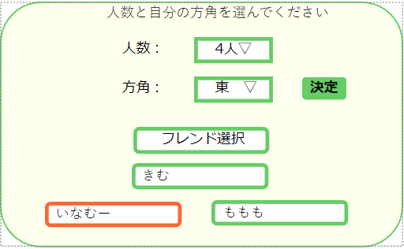
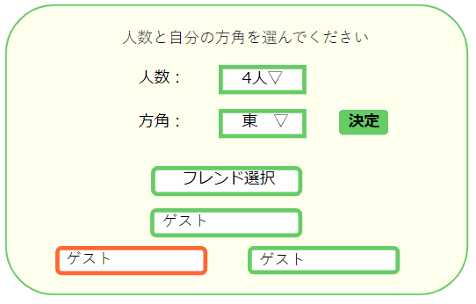
①
③
①
②
②
③

④
④

⑤
⑤

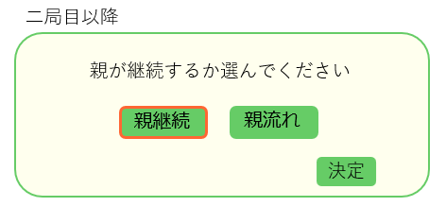

⑥
⑦

③

 | 機能設計
 |  | 1.ページロード
 |  |  | 対局補助画面ページロード時にポップアップ表示
 |  |  | ①で人数、②で自分の座る席を選択する。
 |  | 2.対戦相手を選択する
 |  |  | ④を押すとフレンド選択画面に移行する。フレンドの名前はプルダウンメニューで表示する。
 |  |  | フレンドを選択しなかった場合は対戦相手の名前を入力する。(任意入力のため入力しなかった場合はゲストと表示される)

 |  | 3.③の決定ボタンをクリック
 |  |  | 選択された情報を保持する。
 |  |  | 決定を押すとポップアップが消える

 |  | 4.二局目以降の流れ
 |  |  | ⑥、⑦どちらかを必須で選択
 |  |  |  | ⑥の場合は本場を追加、⑦の場合は局を進める
 |  |  |  | ③の決定を押すとポップアップが消える

 | 項目定義書

 | No |  | 物理名 |  | 論理名 |  | 画面型 |  | データ型(Java) | min | max | DBテーブル |  | DBカラム | 備考
 |  | 1 | numbers |  | 人数 |  | input |  | String |  |  | historys |  | people |  | 3人か4人
 |  | 2 | direction |  | 方角 |  | input |  | String |  |  | history_details |  | seat_wind |  | 東西南北から選択
 |  | 3 | disition |  | 決定 |  | button |  |  |  |  |  |  |  |  | ポップアップが消える
 |  | 4 | friends |  | フレンド |  | input |  | String |  |  | friends |  | user_name |  | フレンド一覧にいるフレンドを表示
 |  | 5 | oponents |  | 対戦相手 |  | input |  |  |  |  |  |  |  |  | 選択でハイライト 名前を入力するか、フレンドを選択
 |  | 6 | continue |  | 親継続 |  | button |  |  |  |  |  |  |  |  | 親継続をハイライトする
 |  | 7 | next |  | 親流れ |  | button |  |  |  |  |  |  |  |  | 親流れをハイライトする

補助メイン開始
外部設計書 |  |  |  |  |  | チーム名 |  | 国士無双
 |  |  |  |  |  | 画面名 |  | 補助メイン |  |  |  | 作成者 | 宮下 |  |  |  | 更新者
 |  |  |  |  |  | システム名 |  | らく雀 |  |  |  | 作成日 | 2024-06-12 |  |  |  | 更新日 | 2024-06-13
 |  |  |  |  |  | 備考

 | 画面設計
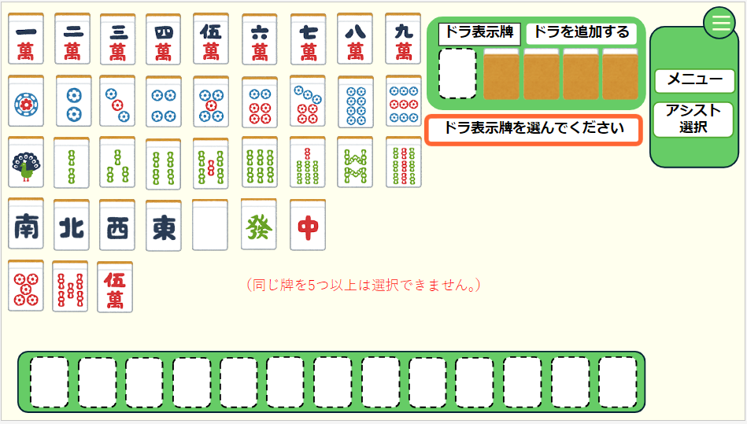
①
②
④
⑤
③

⑦

⑥

 | 機能設計

 |  | 1.ページロード
 |  |  | ページロード時に補助開始をポップアップ表示
 |  |  | 牌登録モードで画面を表示

 |  | 2.牌登録モード
 |  |  |  | ドラ表示牌を選択するように促すポップアップを表示
 |  |  |  | 牌を選択する枠①を強調
 |  |  | ドラ表示牌を選択
 |  |  |  | 選択された牌をドラ表示牌の欄に表示
 |  |  |  | 手牌を選択するように促すポップアップを表示
 |  |  | 手牌を選択
 |  |  |  | 選択された牌を手牌に登録し、表示
 |  |  |  | 手牌が選択された場合はその牌を削除
 |  |  |  | 13個の手牌が登録された場合の確認ポップアップを表示
 |  |  | ポップアップのボタンが押される
 |  |  |  | OKの場合は初期登録モード終了
 |  |  |  | 戻るの場合は、最後に追加された牌を削除

 |  |  | エラー文は⑰に表示 手牌に同じ牌が5つ以上

 | 項目定義書

 | No |  | 物理名 |  | 論理名 |  | 画面型 |  | データ型(Java) | min | max | DBテーブル |  | DBカラム | 備考
 |  | 1 | tile |  | 牌 |  | button |  |  |  |  |  |  |  |  | ドラや手牌に登録するための牌が表示されている。タップすることでそれぞれに追加することができる。
 |  | 2 | dora_button |  | ドラ追加ボタン |  | button |  |  |  |  |  |  |  |  | ボタンを押すとドラ表示牌が選べるようになる。
 |  | 3 | dora |  | ドラ表示牌 |  | div |  |  |  |  | doras |  | tile |  | 牌から選択することで追加することができる。追加することでドラとして表示することができる。
 |  | 4 | menu_button |  | メニューボタン |  | button |  |  |  |  |  |  |  |  | メニューのプルダウンバーが表示
 |  | 5 | menu |  | メニュー |  | button
 |  | 6 | hand |  | 手牌 |  | div |  |  |  |  | hands |  | tile |  | ドラ表示牌の登録を終えた後に表示され、牌から自分の手牌を選択する。
 |  | 7 | errer |  | エラー文 |  | div |  | String |  |  |  |  |  |  | 同じ牌が５つ以上あるときに赤文字で表示される。
 |  | 8
 |  | 9
 |  | 10
 |  | 11
 |  | 12
 |  | 13
 |  | 14
 |  | 15
 |  | 16
 |  | 17

補助メイン通常
外部設計書 |  |  |  |  | チーム名 |  | 国士無双
 |  |  |  |  | 画面名 |  | 補助メイン |  |  |  | 作成者 | 宮下 |  |  |  | 更新者
 |  |  |  |  | システム名 |  | らく雀 |  |  |  | 作成日 | 2024-06-12 |  |  |  | 更新日 | 2024-06-13
 |  |  |  |  | 備考

 | 画面設計
①
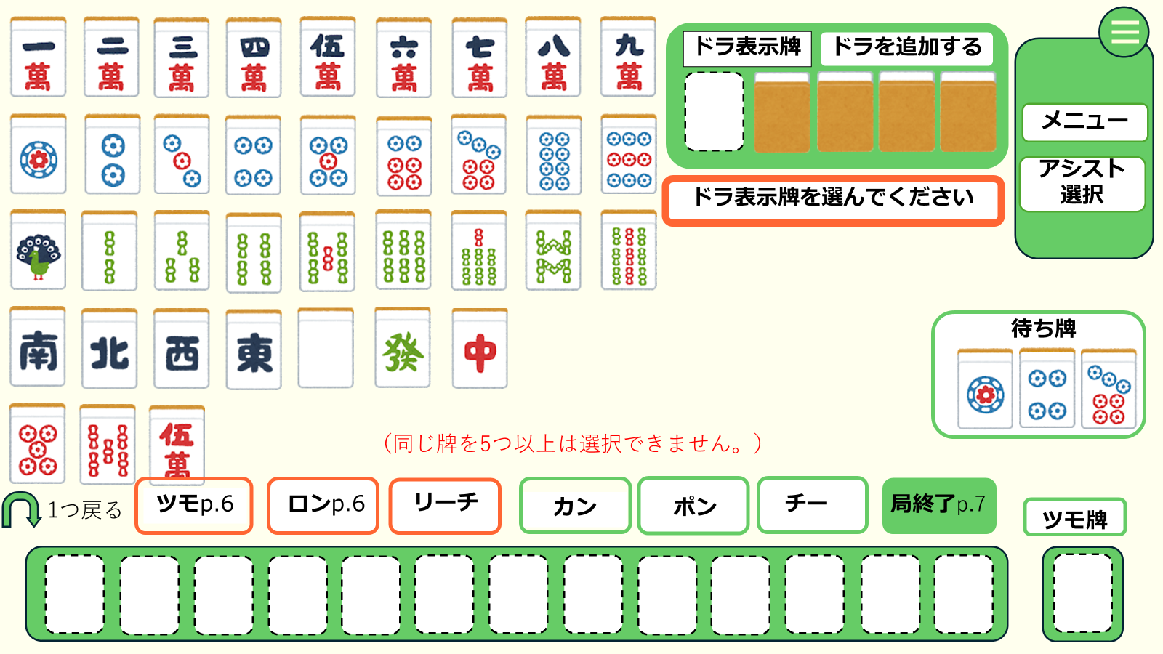
②
④

③
⑤

⑰

⑥

⑰
⑧
⑨
⑩
⑪
⑫
⑬
⑭

⑦
⑯

⑮

 | 機能設計
 |  | 補助ポップアップの⑪の③が押された場合に表示される。

 |  | 通常モード
 |  |  | ツモ牌を選んで、手牌から捨てる牌を選ぶがワンセット
 |  |  | ツモ牌は①から選んで⑯に表示、捨て牌は⑮から選択
 |  |  | １つ戻るボタンで直前の動作に戻る

 |  |  | ⑪～⑭のボタンは常に表示、⑪～⑬を押した場合は対応するポップアップを表示、⑭を置いた場合は終了画面に遷移

 |  |  | テンパイした場合はロンとリーチのボタンを表示、⑯手牌選択時はリーチ⑩、ない場合はロンボタン⑨を表示、⑥に待ち牌を表示
 |  |  | ツモボタン⑧はツモができる状態で表示 ロンツモボタンを押すとリザルト画面に遷移
 |  |  | リーチを押した場合はツモ切り、ツモ牌しか捨て牌に選択できない

 |  |  | ②ドラ表示牌を追加ボタンを押すと牌①から牌を一つ選ぶ、左から順に画像を選んだ牌に変更

 |  |  | エラー文は⑰に表示 手牌に5つ以上 リーチ時に手牌から選択

 | 項目定義書

 | No |  | 物理名 | 論理名 |  | 画面型 |  | データ型(Java) | min | max | DBテーブル |  | DBカラム | 備考
 |  | 1 | tile | 牌 |  | button
 |  | 2 | dora_button | ドラ追加ボタン |  | button |  |  |  |  |  |  |  |  | ボタンを押すとドラ表示牌が選べるようになる
 |  | 3 | dora | ドラ表示牌 |  | div |  |  |  |  | doras |  | tile
 |  | 4 | menu_button | メニューボタン |  | button |  |  |  |  |  |  |  |  | メニューのプルダウンバーが表示
 |  | 5 | menu | メニュー |  | button
 |  | 6 | waiting_tile | 待ち牌 |  | div
 |  | 7 | return | 戻る |  | button |  |  |  |  |  |  |  |  | 手牌を一つ前に戻す
 |  | 8 | tsumo | ツモ |  | button |  |  |  |  |  |  |  |  | テンパイして当たり牌をツモると表示、終了確認ポップアップを表示
 |  | 9 | ron | ロン |  | button |  |  |  |  |  |  |  |  | テンパイになり、手牌選択中に表示、終了確認ポップアップを表示
 |  | 10 | reach | リーチ |  | button |  |  |  |  |  |  |  |  | テンパイしてツモ牌を選択すると表示、ツモ切り状態に移行
 |  | 11 | kan | カン |  | button |  |  |  |  |  |  |  |  | カンのポップアップを表示
 |  | 12 | pon | ポン |  | button |  |  |  |  |  |  |  |  | ポンのポップアップを表示
 |  | 13 | chi | チー |  | button |  |  |  |  |  |  |  |  | チーのポップアップを表示
 |  | 14 | finish | 終了 |  | button |  |  |  |  |  |  |  |  | 終了確認のポップアップ表示
 |  | 15 | hand | 手牌 |  | div |  |  |  |  | hands |  | tile |  | ツモ牌を選択している状態で選択すると牌を捨てる
 |  | 16 | tumo_tile | ツモ牌 |  | div |  |  |  |  | hands |  | tile
 |  | 17 | errer | エラー文 |  | div |  | String

補助ポップアップ
外部設計書 |  |  |  |  |  | チーム名 |  | 国士無双
 |  |  |  |  |  | 画面名 |  | 補助ポップアップ |  |  |  | 作成者 | 宮下 |  |  |  | 更新者
 |  |  |  |  |  | システム名 |  | らく雀 |  |  |  | 作成日 | 2024-06-12 |  |  |  | 更新日 | 2024-06-13
 |  |  |  |  |  | 備考

⑤
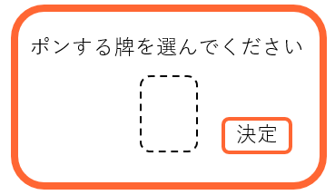
⑦
 | 画面設計
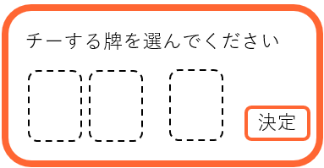

①
①
②
③
③

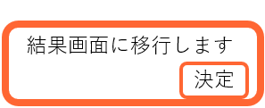
⑧

⑥
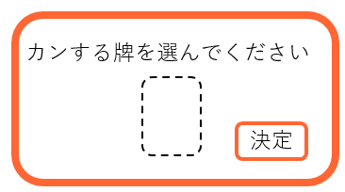
③

①
③
⑨

⑩

裏ドラ表示牌を選んでください
決定
⑫
⑪

④
③

①
③

 | 機能設計
 |  |  | ⑤ | 補助メインでポンを押すと表示
 |  |  |  | 牌を選択すると①に表示
 |  |  |  | 決定ボタン③で反映

 |  |  | ⑥ | 補助メインでカンを押すと表示
 |  |  |  | 牌を選択すると①に表示
 |  |  |  | 決定ボタン③で反映

 |  |  | ⑦ | 補助メインでチーを押すと表示
 |  |  |  | 手牌からユーザーが牌を二つ選択①に表示
 |  |  |  | 牌一覧からユーザーが牌を選択②に表示
 |  |  |  | 決定ボタン③で反映

 |  |  | ⑧ロンツモ終了を押すと表示リザルト画面もしくは終了画面に移行

 |  |  | ⑨ | 補助メインをロードした際に表示

 |  |  | ⑩ | ドラ表示牌選択後に表示

 |  |  | ⑪ | ユーザーが手牌を13個えらんだら表示
 |  |  |  | ④戻るを押すと最後に登録した手牌を削除
 |  |  |  | ③決定ボタンを押すと友情モードに移行

 | 項目定義書

 | No |  | 物理名 |  | 論理名 |  | 画面型 |  | データ型(Java) | min | max | DBテーブル |  | DBカラム | 備考
 |  | 1 | tehai_select |  | 手牌セレクト |  | input |  | int |  |  |  |  |  |  | 手牌から選択する
 |  | 2 | hai_select |  | 牌セレクト |  | input |  | int |  |  |  |  |  |  | 牌一覧から選択する
 |  | 3 | decision |  | 決定ボタン |  | button |  |  |  |  |  |  |  |  | 牌を選択したうえで決定ボタンを押すことで登録される
 |  | 4 | return |  | 戻るボタン |  | button |  |  |  |  |  |  |  |  | 戻るボタンを押すことでポップアップを消すことができる

リザルト画面
外部設計書 |  |  |  |  | チーム名 |  | 国士無双
 |  |  |  |  | 画面名 |  | リザルト画面 |  |  |  | 作成者 | 桃田 稲村 |  |  |  | 更新者 | 桃田
 |  |  |  |  | システム名 |  | らく雀 |  |  |  | 作成日 | 2024-06-12 |  |  |  | 更新日 | 2024-06-13
 |  |  |  |  | 備考

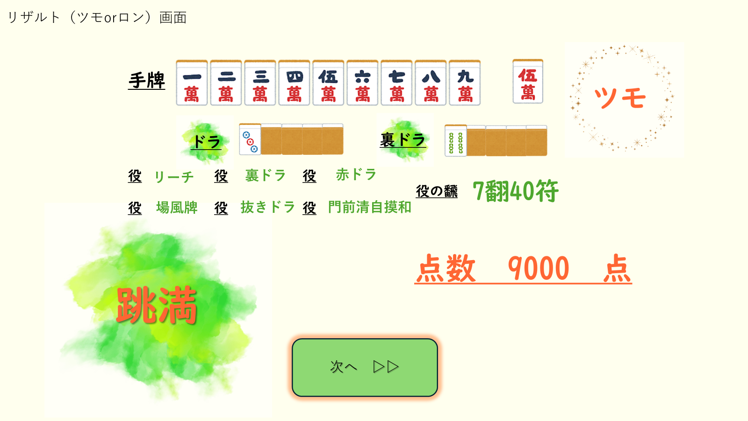
 | 画面設計

②
①

③
④

⑥
⑤

⑦
⑧

⑨

 | 機能設計
 |  | 1.ページロード

 |  | ロード時の処理はなし。リザルト画面をjspで表示する。

 |  | 2.結果表示
 |  | ①対局終了時のユーザーの手牌を表示する。
 |  | ②対局終了時に、ツモで上がった場合は「ツモ」、ロンで上がった場合には「ロン」と表示する。
 |  | ③④その曲のドラを表示する。

 |  | ⑤データベースと照合して、対局終了時のユーザーの手牌からそろっている役を見つけ出し一つずつ表示する。

 |  | ⑥出てきた役を合わせて計算して合計を「翻符」で表示する。

 |  | ⑦点数の名前を表示する。

 |  | ⑧この局の点数を表示する。

 |  | ⑨「次へ」を押すと、つぎのページに移動する。

 | 項目定義書

 | No |  | 物理名 | 論理名 |  | 画面型 |  | データ型(Java) | min | max | DBテーブル |  | DBカラム | 備考
 |  | 1 | hand | 手牌 |  | div |  | String |  |  | hands |  | tile
 |  | 2 | result | ツモ/ロン表示 |  | div |  | String |  |  | history_details |  | result |  | ツモかロンのどっちかが表示される。
 |  | 3 | dora | ドラ |  | div |  | String |  |  | doras |  | tile
 |  | 4 | uradora | 裏ドラ |  | div |  | String |  |  | doras |  | tile
 |  | 5 | yaku | 役 |  | div |  | String |  |  | complete_hand |  | teyaku
 |  | 6 | han | 翻符 |  | div |  | String |  |  | history_details |  | han
 |  | 7 | title | 点数の名前 |  | div |  | String |  |  | history_details |  | title
 |  | 8 | point | 点数 |  | div |  | String |  |  | history_details |  | point
 |  | 9 | next | 次ボタン |  | buttun |  |  |  |  |  |  |  |  | 合計点表示画面に移行する。

終了画面
①
外部設計書 |  |  |  |  |  | チーム名 |  | 国士無双
 |  |  |  |  |  | 画面名 |  | リザルト画面 |  |  |  | 作成者 | 桃田 稲村 |  |  |  | 更新者
 |  |  |  |  |  | システム名 |  | らく雀 |  |  |  | 作成日 | 2024-06-12 |  |  |  | 更新日 | 2024-06-13
 |  |  |  |  |  | 備考

 | 画面設計

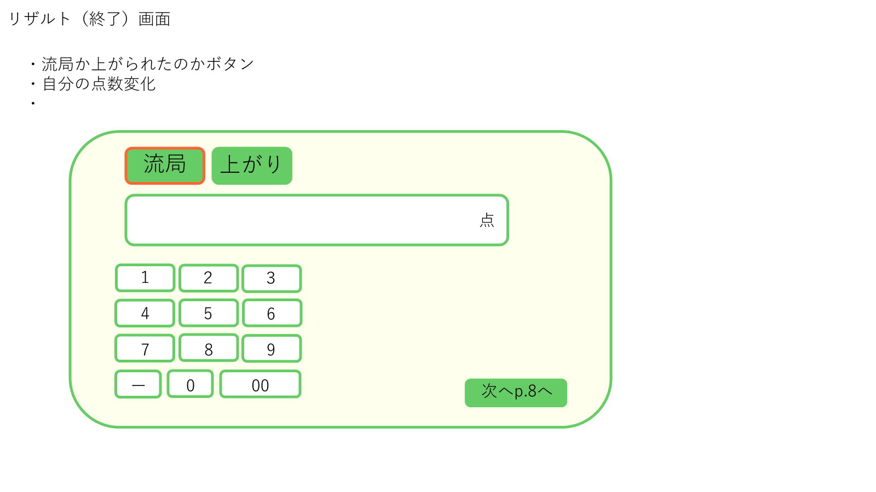

①
②

③

④

⑤

 | 機能設計
 |  |  | 1.ページロード
 |  |  |  | 前のリザルト画面で次へボタンが押されたとき、リザルト終了画面JSPを表示する。
 |  |  |  | ポップアップで表示する。

 |  |  | 2.流局の場合
 |  |  |  | 流局の場合、③に④から点数を入力し①の流局ボタンを押す。
 |  |  |  | 入力を終えたら、⑤の次へを押す。

 |  |  | 3.上がった場合
 |  |  |  | 上がりで対局を終えた場合、③に④から点数を入力し②の上がりボタンを押す。
 |  |  |  | 入力を終えたら、⑤の次へを押す。

 | 項目定義書

 | No |  | 物理名 |  | 論理名 |  | 画面型 |  | データ型(Java) | min | max | DBテーブル |  | DBカラム | 備考
 |  | 1 | ryukyoku |  | 流局 |  | button |  |  |  |  | history_details |  | result |  | 点数入力後に押すと色が変わる
 |  | 2 | win |  | 上がり |  | button |  |  |  |  | history_details |  | result |  | 点数入力後に押すと色が変わる
 |  | 3 | point |  | 点 |  | div |  | int |  |  | history_details |  | point
 |  | 4 | number |  | 数字 |  | button
 |  | 5 | next |  | 次へ |  | button

合計点表示画面
外部設計書 |  |  |  |  | チーム名 |  | 国士無双
 |  |  |  |  | 画面名 |  | 合計点表示画面 |  |  |  | 作成者 | 桃田 稲村 |  |  |  | 更新者
 |  |  |  |  | システム名 |  | らく雀 |  |  |  | 作成日 | 2024-06-12 |  |  |  | 更新日 | 2024-06-13
 |  |  |  |  | 備考

 | 画面設計

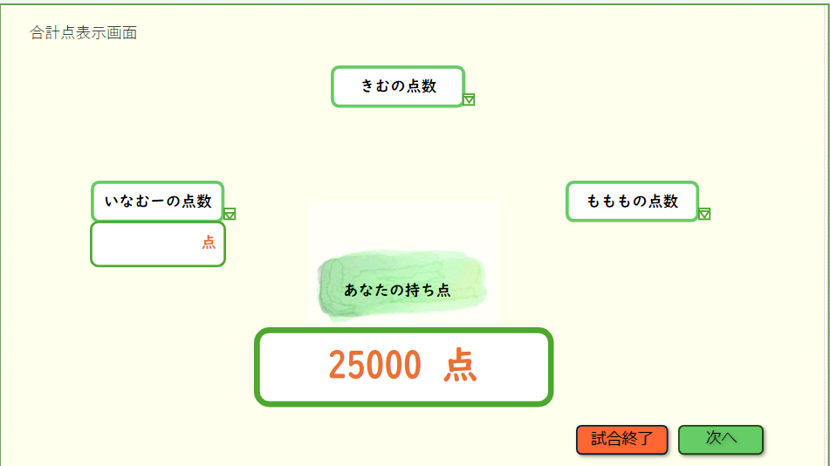

②

①

③
④

 | 機能設計
 |  |  | 1.ページロード
 |  |  | ページロード時の処理はなし。

 |  |  | 2.持ち点表示
 |  |  | ①ユーザーの持ち点を記録し、表示する。

 |  |  | ②相手の点数は任意で入力する。入力する際、右下の▽ボタンを押せば、プルダウン表示で点数入力が可能になる。

 |  |  | ③「対局終了」ボタンを押すと、対局終了画面に移行する。

 |  |  | ④「次へ」ボタンを押すと、補助メイン画面に移行する。

 | 項目定義書

 | No |  | 物理名 | 論理名 |  | 画面型 |  | データ型(Java) | min | max | DBテーブル |  | DBカラム | 備考
 |  | 1 | total Point | 合計点 |  | div |  | String |  |  |  |  |  |  | 点数にマイナスがあるため上限下限なし
 |  | 2 | oppoment_point | 相手の点 |  | input |  | String |  |  |  |  |  |  | 点数にマイナスがあるため上限下限なし
 |  | 3 | finish | 対局終了 |  | div |  | String |  |  |  |  |  |  | 対局終了ボタンを押すことで対局終了画面へ飛ぶことができる。
 |  | 4 | next | 次へボタン |  | button |  |  |  |  |  |  |  |  | 次へボタンを押すことで補助メイン開始画面に移動し補助開始ポップアップが表示される。

対局終了画面
外部設計書 |  |  |  |  | チーム名 |  | 国士無双
 |  |  |  |  | 画面名 |  | 対局終了画面 |  |  |  | 作成者 | 桃田 稲村 |  |  |  | 更新者
 |  |  |  |  | システム名 |  | らく雀 |  |  |  | 作成日 | 2024-06-12 |  |  |  | 更新日 | 2024-06-13
 |  |  |  |  | 備考

 | 画面設計

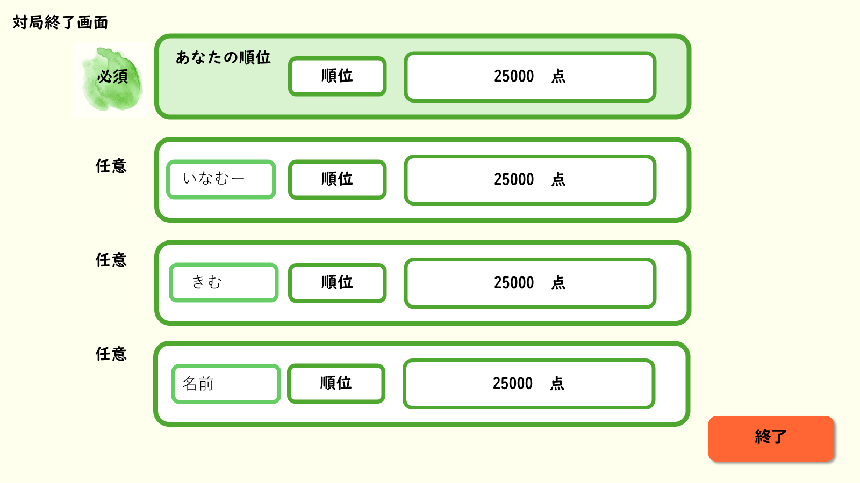
①
②
③

④
⑥
⑦
⑤

⑧

 | 機能設計

 |  | 1.ページロード
 |  | 補助(3)の試合終了をクリック時にロードを行い、対局終了画面用のjspを表示させる。

 |  | 2.ユーザーの順位表示
 |  | ①あなたの順位の中には補助(3)に表示されていた②点数をユーザーの得点欄に入力してもらう。
 |  | ②順位は選択式にしてあるためユーザーに登録してもらう。

 |  | 3.対戦相手の点数
 |  | フレンドを選択した場合は、⑤の部分にフレンドの名前が表示される。⑥の順位、⑦の点数は任意入力でユーザーに入力してもらう。
 |  | フレンドを選択しなかった場合は、⑤の部分には補助ポップアップで入力した名前(入力がなかった場合はゲスト)を表示。
 |  | ⑥の順位、⑦の点数は任意入力でユーザーに入力してもらう。
 |  | 入力した内容は対戦履歴に入力した内容が保持される。

 |  | 4.終了ボタン
 |  | ⑧の終了ボタンを押すことでホームへ移動。

 | 項目定義書

 | No |  | 物理名 | 論理名 |  | 画面型 |  | データ型(Java) | min | max | DBテーブル |  | DBカラム | 備考
 |  | 1 | user_rank | あなたの順位 |  | div |  | String
 |  | 2 | rank | 順位 |  | input |  |  |  |  | historys |  | rank
 |  | 3 | point | 得点 |  | div |  | Int |  |  | historys |  | point |  | 点数にマイナスがあるため上限下限なし
 |  | 4 | oppoment_name | 対戦相手の氏名 |  | div |  | String |  |  | opponents |  | name |  | 補助開始ポップアップで指定されて名前が表示されます
 |  | 5 | oppoment_point | 対戦相手の得点 |  | div |  | Int |  |  | opponents |  | point |  | 任意での登録になっているので入力できるようにします。
 |  | 6 | oppoment_rank | 対戦相手の順位 |  | input |  |  |  |  | opponents |  | rank |  | 点数にマイナスがあるため上限下限なし
 |  | 7 | finish | 終了ボタン |  | botton |  |  |  |  |  |  |  |  | 押すことで点数や順位が対戦履歴に登録され、ページロードでホーム画面へ移動します

ルール
外部設計書 |  |  |  |  |  |  |  | チーム名 |  |  | 国士無双
 |  |  |  |  |  |  |  | 画面名 |  |  | 麻雀ガイド画面 |  |  |  | 作成者 | 桃田 稲村 |  |  |  | 更新者 | 木村
 |  |  |  |  |  |  |  | システム名 |  |  | らく雀 |  |  |  | 作成日 | 2024-06-12 |  |  |  | 更新日 | 2024-06-13
 |  |  |  |  |  |  |  | 備考

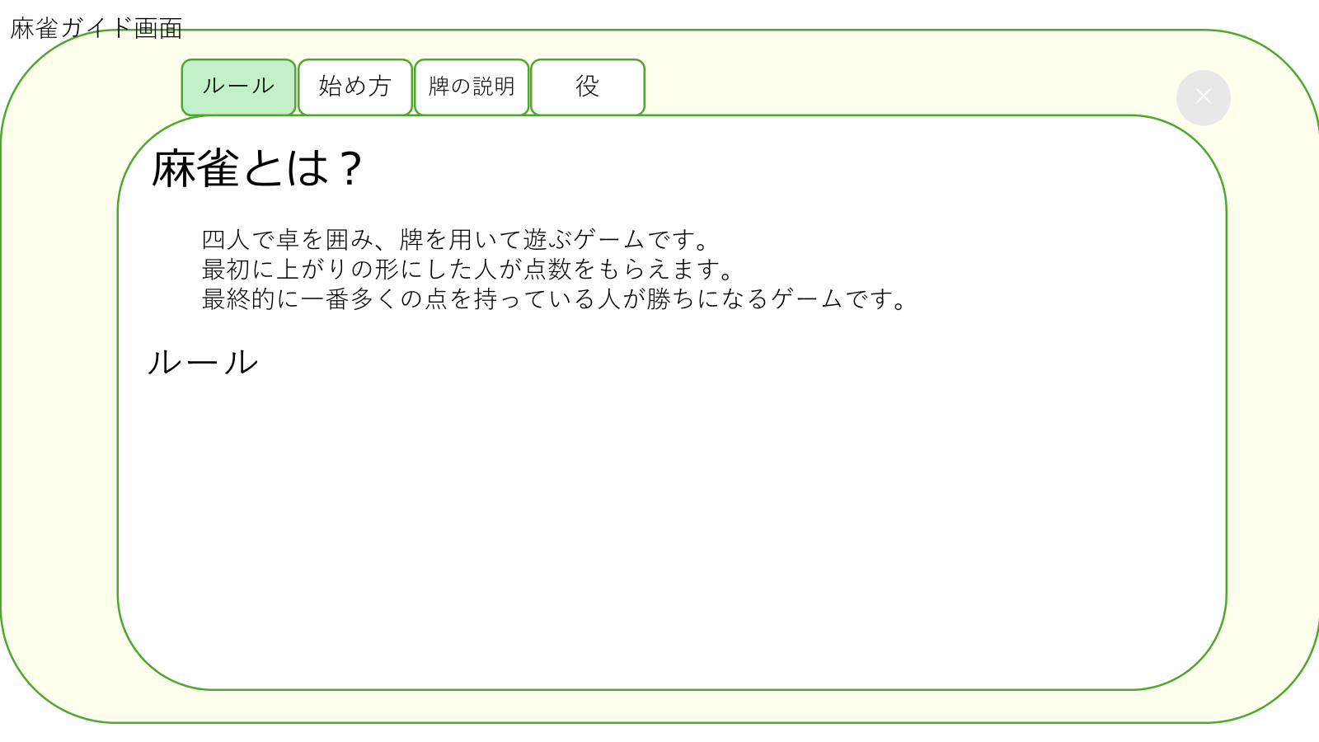
 | 画面設計

①

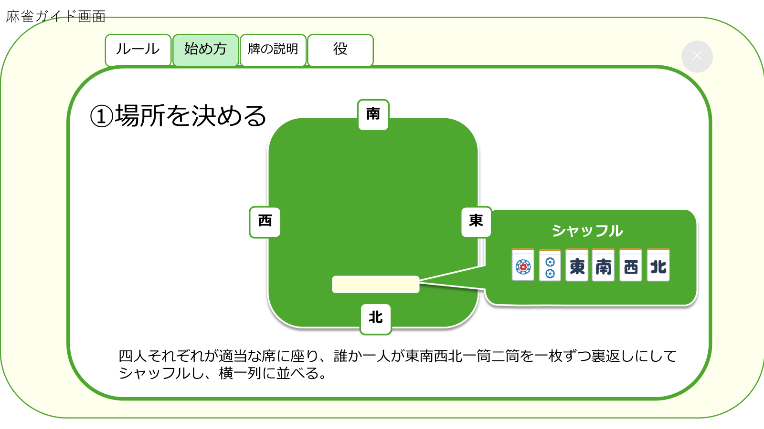

②

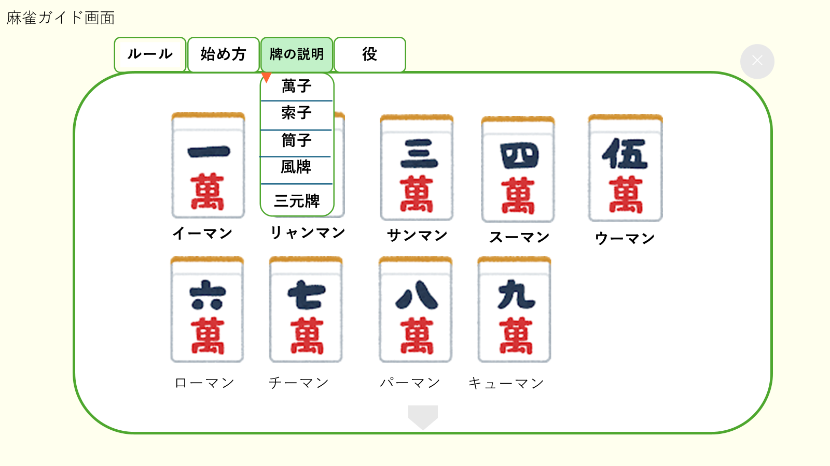

③

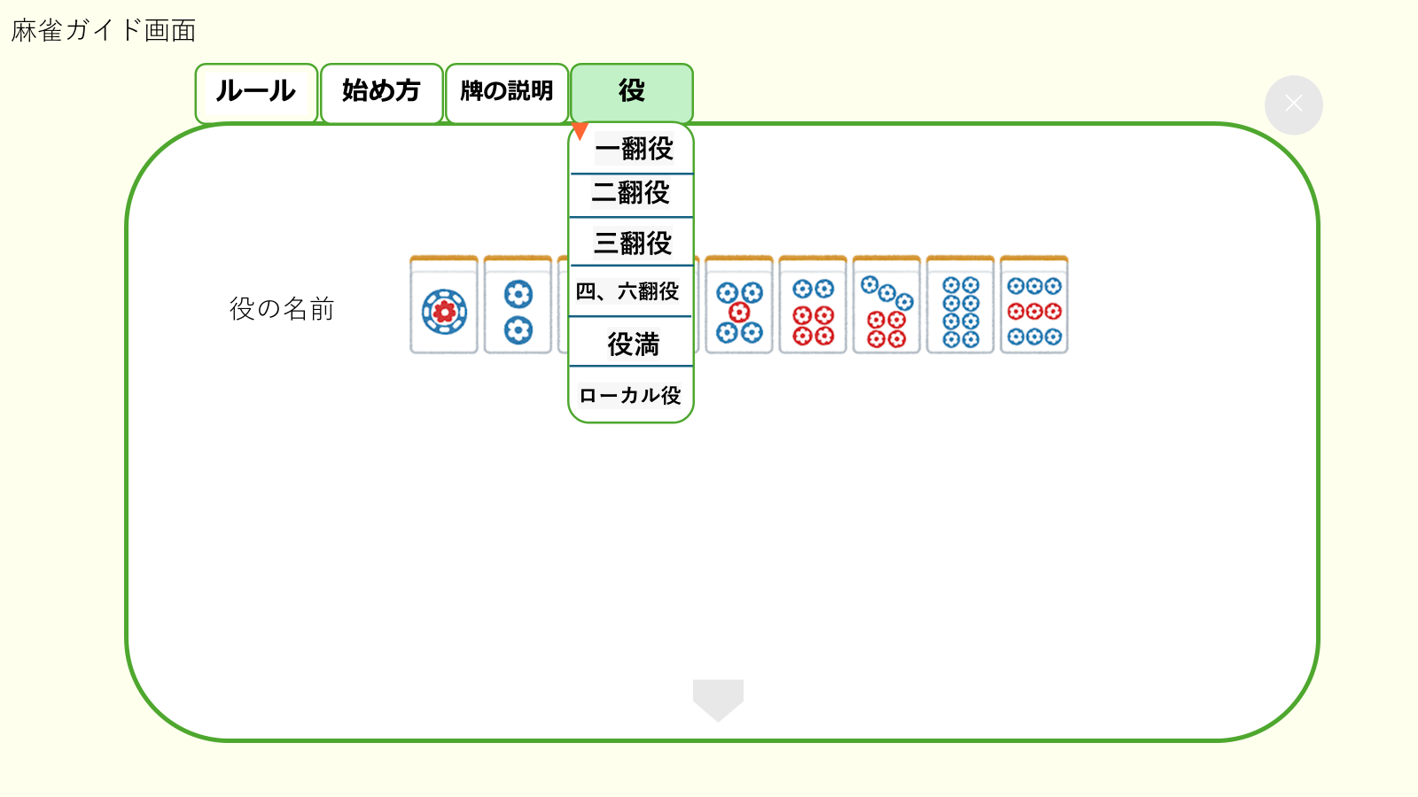

④

 | 機能設計
 |  |  | 1.ページロード
 |  |  |  | ルール画面用RuleServletを表示する。
 |  |  |  | 上部に「ルール」、「始め方」、「牌の説明」、「役」をタブで表示する。
 |  |  |  | 起動時には①を表示。

 |  |  | 2.①の表示
 |  |  |  | ページロード時に自動的に①の画面が表示される。
 |  |  |  | 麻雀のルールが文章で表示される。下にスクロールして見ることが出来る。

 |  |  | 3.②の表示
 |  |  |  | 「始め方」タブをクリックすると表示される。
 |  |  |  | はじめに表示される画面は「①の場所を決める」
 |  |  |  | 下にスクロールしていくと、
 |  |  |  |  |  | ①場所を決める
 |  |  |  |  |  | ②仮東を決める
 |  |  |  |  |  | ③親を決める
 |  |  |  |  |  | ④親がサイコロを投げて牌を取り分ける
 |  |  |  |  |  | ⑤ドラを表示する
 |  |  |  |  |  | ⑥親が牌を捨てて試合開始 |  |  |  | と説明が図と共に表示される。

 |  |  | 4.③の表示
 |  |  |  | 「牌の説明」をクリックすると表示される。
 |  |  |  |  | 麻雀牌の画像が横二列に表示される。
 |  |  |  |  | はじめに表示される画面は「萬子」
 |  |  |  |  | 下にスクロールしていくと、
 |  |  |  |  |  | ①萬子
 |  |  |  |  |  | ②索子
 |  |  |  |  |  | ③筒子
 |  |  |  |  |  | ④風牌
 |  |  |  |  |  | ⑤三元牌 と、各牌の画像と名前が表示される。
 |  |  |  |  | 逆三角形のボタンをクリックすると、項目一覧が表示される。

 |  |  | 5.④の表示
 |  |  |  | 「役の説明」をクリックすると表示される。
 |  |  |  |  | 役の画像が横一列ずつ表示される。
 |  |  |  | 下にスクロールしていくと、
 |  |  |  | 役の名前と役一覧が一列ずつ表示される。
 |  |  |  |  |  | ①一翻役
 |  |  |  |  |  | ②二翻役
 |  |  |  |  |  | ③三翻役
 |  |  |  |  |  | ④四、六翻役
 |  |  |  |  |  | ⑤役満
 |  |  |  |  |  | ⑥ローカル役 の順に表示される。
 |  |  |  |  | 逆三角形のボタンをクリックすると、項目一覧が表示される。

 | 項目定義書

 | No |  | 物理名 |  |  |  | 論理名 |  | 画面型 |  |  | データ型(Java) | min | max | DBテーブル |  | DBカラム | 備考
 |  | 1 | rule |  |  |  | ルール |  | button |  |  |  |  |  |  |  |  |  | ルールのボタンを押すとルール画面を表示
 |  | 2 | start |  |  |  | 始め方 |  | button |  |  |  |  |  |  |  |  |  | 始め方のボタンを押すと始め方画面を表示
 |  | 3 | hai_explanation |  |  |  | 牌の説明 |  | button |  |  |  |  |  |  |  |  |  | 牌の説明ボタンを押すと牌の説明画面を表示
 |  | 4 | yaku_explanation |  |  |  | 役の説明 |  | button |  |  |  |  |  |  |  |  |  | 役の説明ボタンを押すと役の説明画面を表示
 |  | 5 | cancel |  |  |  | 画面削除 |  | button |  |  |  |  |  |  |  |  |  | ボタンを押すと画面が閉じてホーム画面に移行

対戦履歴
外部設計書 |  |  |  |  |  |  | チーム名 |  | 国士無双
 |  |  |  |  |  |  | 画面名 |  | 対戦履歴 |  |  |  |  | 作成者 | 桃田 稲村 |  |  |  | 更新者
 |  |  |  |  |  |  | システム名 |  | らく雀 |  |  |  |  | 作成日 | 2024-06-12 |  |  |  | 更新日 | 2024-06-13
 |  |  |  |  |  |  | 備考

⑤
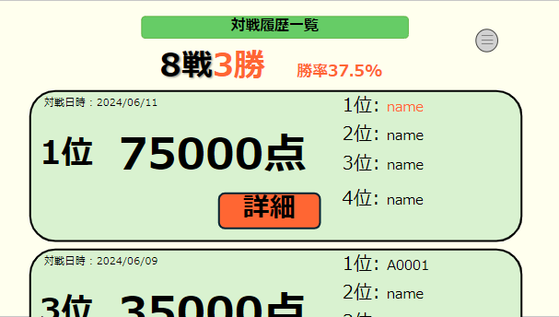
②
 | 画面設計
 |  |  |  |  | 対戦履歴一覧画面
④

③

①

 | 画面設計 |  |  |  |  |  |  |  |  |  |  | 詳細画面
 |  | 詳細画面 |  |  |  |  |  |  |  |  |  | （流局時）
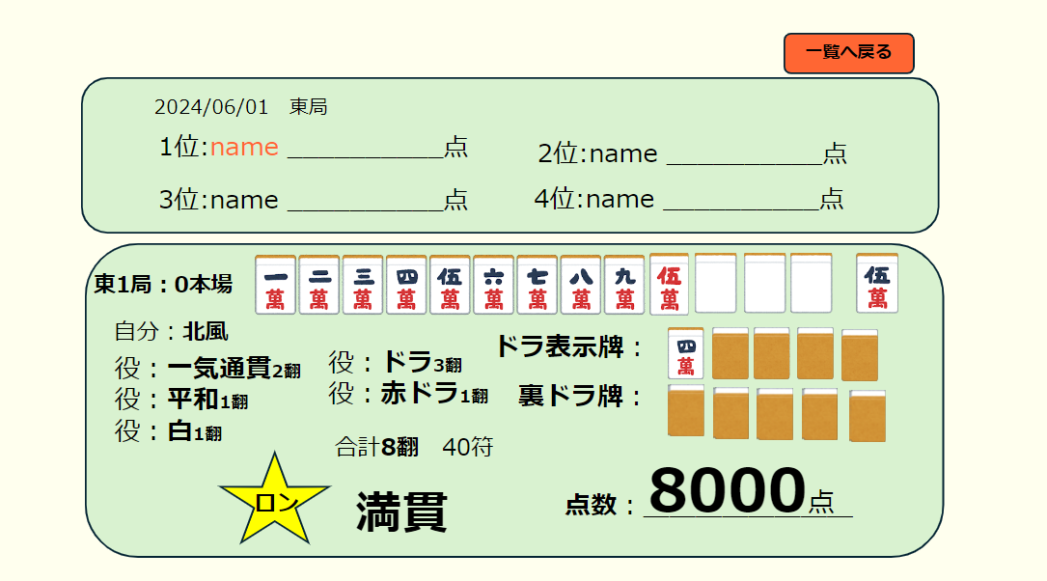
⑥
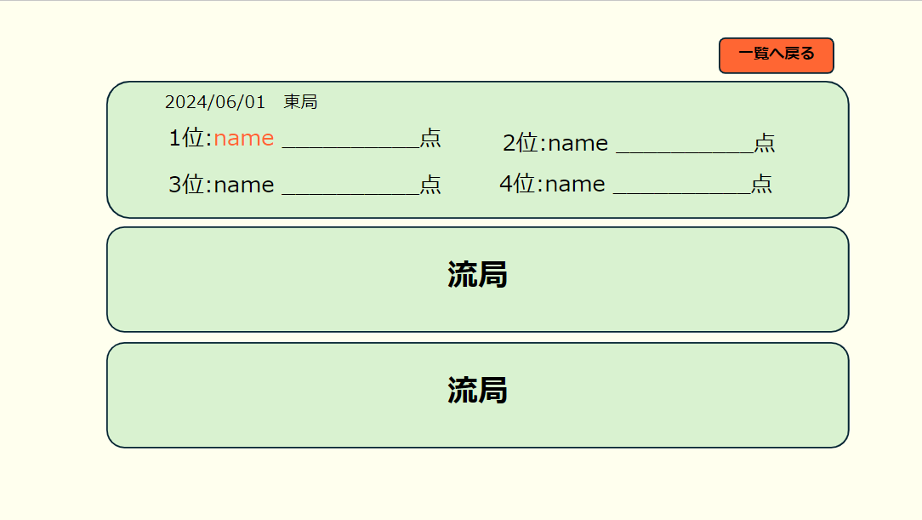
⑥
⑦
⑦

⑧
⑨

 | 機能設計

 |  |  | 1.ページロード
 |  |  |  | 対戦履歴画面用JSPを表示する。
 |  |  |  | 上部に総対局数と上がり数、勝率を表示する。
 |  |  |  | ページ表示時、対戦履歴データを日付の昇順で取得する。
 |  |  |  | 対戦履歴データを一列で表示する。

 |  |  | 2.①詳細ボタンクリック
 |  |  |  | 詳細ボタンのクリック時、詳細画面JSPにページが切り替わり表示される。
 |  |  | 3.③メニューボタンクリック
 |  |  |  | メニューボタンのクリック時、メニューがポップアップ表示される。

 |  |  | 4.②一覧へ戻るボタンクリック
 |  |  |  | 一覧へ戻るボタンのクリック時、ページが戻り対戦履歴画面JSPが表示される。

 |  |  | 5.⑧⑨ユーザーの上がった際の詳細
 |  |  |  | ユーザーが上がった場合、⑧のような詳細が表示される。
 |  |  |  | 流れた場合、⑨流局と表示される。

 | 項目定義書

 | No |  | 物理名 |  |  | 論理名 |  | 画面型 |  | データ型(Java) | min |  | max | DBテーブル |  | DBカラム | 備考
 |  | 1 | detail |  |  | 詳細 |  | button |  |  |  |  |  |  |  |  |  | 詳細ボタンを押すことで各局ごとの戦績を表示することができる。
 |  | 2 | menu |  |  | メニュー |  | button
 |  | 3 | card |  |  | 戦歴データ |  | div |  | String
 |  | 3.1 | date |  |  | 対戦日時 |  | div |  | String |  |  |  | historys |  | match_day
 |  | 3.2 | point |  |  | ユーザー得点 |  | div |  | String |  |  |  | historys |  | point
 |  | 3.3 | number |  |  | 1位2位3位4位 |  | div |  | String
 |  | 4 | win |  |  | 勝率 |  | div |  | String
 |  | 5 | list |  |  | 対戦履歴一覧 |  | div |  | String
 |  | 6 | back |  |  | 一覧へ戻る |  | button |  |  |  |  |  |  |  |  |  | クリックすることで対局履歴一覧へ戻ることができる。
 |  | 7 | rank |  |  | 順位 |  | div |  | String |  |  |  | historys |  | rank |  |  |  |  | v
 |  | 7.1 | date |  |  | 日付 |  | div |  | String |  |  |  | historys |  | match_day
 |  | 7.2 | number |  |  | 1位2位3位4位 |  | div |  | String
 |  | 8 | game |  |  | 東1局 |  | div |  | String |  |  |  | history_details |  | wind
 |  | 8.1 | seat_wind |  |  | 自風 |  | div |  | String |  |  |  | history_details |  | seat_wind
 |  | 8.2 | tile |  |  | 牌 |  | div |  | int |  |  |  | hands |  | tile
 |  | 8.3 | yaku |  |  | 役 |  | div |  | String |  |  |  | complete_hand |  | teyaku
 |  | 8.4 | dora |  |  | ドラ、裏ドラ |  | div |  | String |  |  |  | doras |  | tile
 |  | 8.5 | han |  |  | 合計飜 |  | div |  | String |  |  |  | history_details |  | han
 |  | 8.6 | result |  |  | ロン |  | div |  | String |  |  |  | history_details |  | result
 |  | 8.7 | title |  |  | 満貫 |  | div |  | String |  |  |  | history_details |  | title
 |  | 8.8 | point |  |  | 点数 |  | div |  | String |  |  |  | history_details |  | point
 |  | 9 | ryukyoku |  |  | 流局 |  | div |  | String |  |  |  | history_details |  | result

マイページ
外部設計書 |  |  |  |  |  | チーム名 |  | 国士無双
 |  |  |  |  |  | 画面名 |  | マイページ画面 |  |  |  | 作成者 | 桃田 稲村 |  |  |  | 更新者
 |  |  |  |  |  | システム名 |  | らく雀 |  |  |  | 作成日 | 2024-06-12 |  |  |  | 更新日 | 2024-06-13
 |  |  |  |  |  | 備考

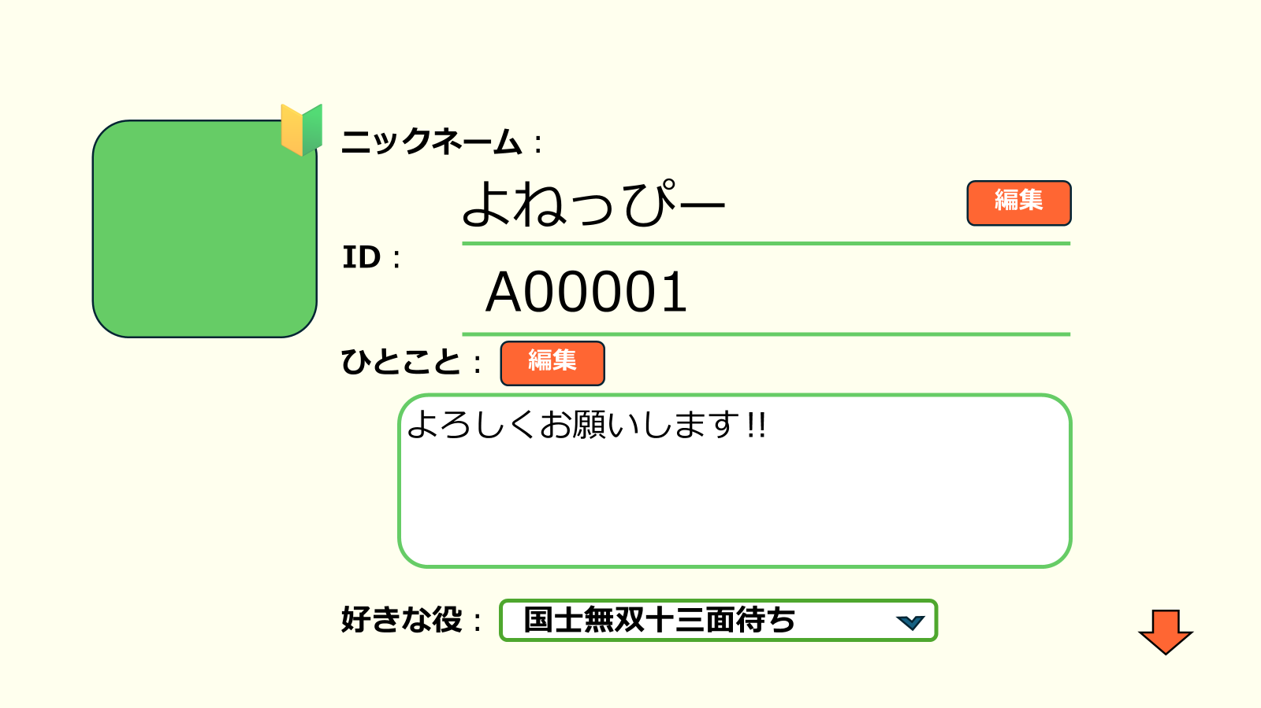
 | 画面設計
 |  |  |  |  | 1

③
①

①

②

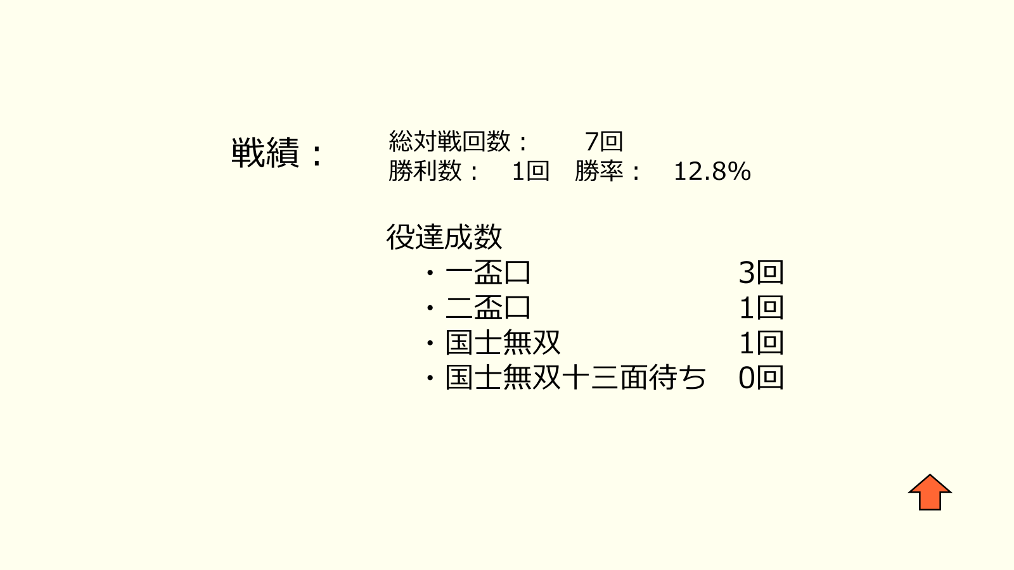

 | 機能設計

 |  | 1.ページロード
 |  |  | マイページ画面用JSPを表示する。
 |  |  | 下にスクロールで戦績を表示する。

 |  | 2.①編集ボタンクリック
 |  |  | 各編集ボタンのクリック時、編集部分のテキストエリアにカーソルが表示され編集できるようになる。
 |  |  | 編集をすると自動的に登録される。

 |  | 3.②好きな役を選択
 |  |  | 右の▽をクリックすると役の一覧が表示される。
 |  |  | 一覧から選択する。

 |  | 4.③プロフィール画像の編集
 |  |  | プロフィール画像をクリックすると、画像が三種類出てくる。
 |  |  | その三種類の画像の中から一枚選択すると、プロフィール画像が設定される。

 | 項目定義書

 | No |  | 物理名 | 論理名 |  |  | 画面型 |  | データ型(Java) | min | max | DBテーブル |  | DBカラム | 備考
 |  | 1 | name | ニックネーム |  |  | div |  | String |  |  | mypage |  | name
 |  | 2 | user_id | ID |  |  | div |  | String |  |  | mypage |  | user_id
 |  | 3 | message | ひとこと |  |  | div |  | String |  |  | mypage |  | word
 |  | 4 | yaku | 好きな役 |  |  | div |  | String |  |  | mypage |  | like_yaku |  | プルダウンメニューから選択できる。
 |  | 5 | new_name | ニックネーム編集 |  |  | button |  |  |  |  |  |  |  |  | 編集ボタンをクリックすると編集できる
 |  | 6 | new_message | 編集 |  |  | button |  |  |  |  |  |  |  |  | 編集ボタンをクリックすると編集できる

フレンド
外部設計書 |  |  |  |  |  |  | チーム名 |  | 国士無双
 |  |  |  |  |  |  | 画面名 |  | フレンド画面 |  |  |  | 作成者 | 桃田 稲村 |  |  |  | 更新者
 |  |  |  |  |  |  | システム名 |  | らく雀 |  |  |  | 作成日 | 2024-06-12 |  |  |  | 更新日 | 2024-06-13
 |  |  |  |  |  |  | 備考

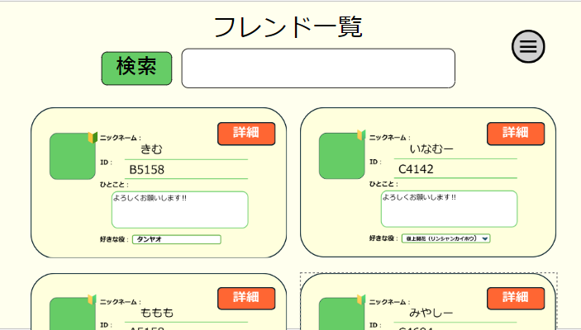
④
 | 画面設計
①
③
 |  |  | フレンド一覧画面

②

⑤

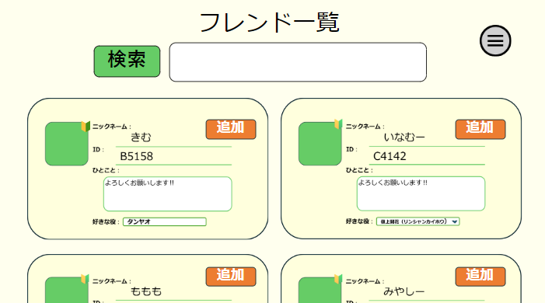
⑥
 |  |  |  |  | フレンド追加画面

 | 機能設計
 |  |  | 1.ページロード
 |  |  | フレンド検索用jspを表示させる。
 |  |  | フレンドのデータベースを二列に追加、登録した日付の昇順で表示される。

 |  |  | 2.①③検索欄について
 |  |  |  | フレンドになりたい人のＩＤ又は氏名を入力し、検索をクリックすることで対象が画面に表示されます。
 |  |  |  | 画面に出ている申請ボタンを押すことでフレンドになることができ、フレンド一覧に追加されます。

 |  |  | ３．②詳細ボタンについて
 |  |  |  | ②の詳細ボタンを押すことでマイページのような画面が表示され、フレンドの好きな役や戦績、上がり役数を閲覧できます。

 |  |  | 4.メニューボタン
 |  |  |  | ④を押すとメニューバーがポップアップで表示される。

 |  |  | 5.追加ボタン
 |  |  |  | 検索をしたとき、検索結果のデータベースを登録した日付の昇順で表示される。
 |  |  |  | データベースを二列で表示される。
 |  |  |  | ⑥の追加ボタンを押すと、フレンドとして登録される。

 | 項目定義書

 | No |  | 物理名 |  |  | 論理名 |  | 画面型 |  | データ型(Java) | min | max | DBテーブル |  | DBカラム | 備考
 |  | 1 | search |  |  | 検索 |  | button |  |  |  |  |  |  |  |  | 文字を入力すると検索結果一覧が出てくる。
 |  | 2 | detail |  |  | 詳細 |  | button |  |  |  |  |  |  |  |  | フレンドのプロフィールに移行する
 |  | 3 | form |  |  | 検索欄 |  | input |  | String |  |  |  |  |  |  | 検索したいことを入力。
 |  | 4 | menu |  |  | メニュー |  | button |  |  |  |  |  |  |  |  | 押すとポップアップ表示される。
 |  | 5 | card |  |  | データカード |  | div |  | String
 |  | 5.1 | name |  |  | 名前 |  | div |  | String |  |  | friends |  | friends_name
 |  | 5.2 | id |  |  | ID |  | div |  | String |  |  | friends |  | user_id
 |  | 5.3 | message |  |  | ひとこと |  | text-area |  | String |  |  | friends |  | word
 |  | 5.4 | yaku |  |  | 好きな役 |  | input |  | String |  |  | friends |  | like_yaku
 |  | 5.5 | img |  |  | プロフィール画像 |  | div |  | int
 |  | 6 | add |  |  | 追加 |  | button |  |  |  |  |  |  |  |  | 追加ボタンを押すとフレンドに追加される。

アプリガイド
外部設計書 |  |  |  |  | チーム名 |  | 国士無双
 |  |  |  |  | 画面名 |  | アプリガイド |  |  |  | 作成者 | 桃田 稲村 |  |  |  | 更新者
 |  |  |  |  | システム名 |  | らく雀 |  |  |  | 作成日 | 2024-06-12 |  |  |  | 更新日 | 2024-06-12
 |  |  |  |  | 備考

 | 画面設計
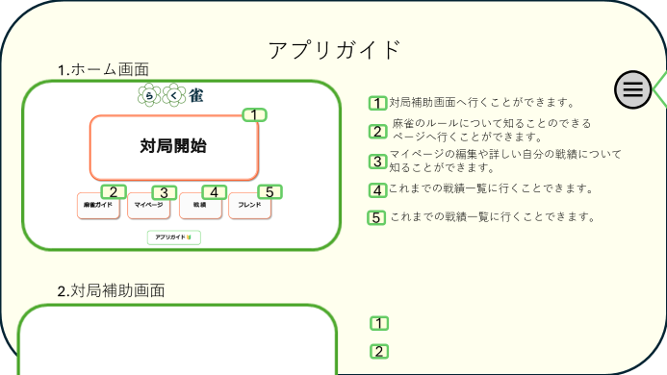

①

 | 機能設計
 |  | 1. ページロード

 |  | アプリガイド用jspを表示させる。
 |  | 下にスクロールすることで他のページ説明を読むことができるようになる

 |  | 2.①目次ボタン
 |  | ①のボタンを押すことで目次がポップアップされ表示されている文字列をクリックすることで目的の場所へ飛ぶことができる。

 | 項目定義書

 | No |  | 物理名 | 論理名 |  | 画面型 |  | データ型(Java) | min | max | DBテーブル |  | DBカラム | 備考
 |  | 1 | contens | 目次ボタン |  | botton |  | String |  |  |  |  |  |  | 目次
 |  | 2 | content_menu | 目次 |  | div |  | String |  |  |  |  |  |  | 文字をクリックすることによって対応したところまで移動してくれる

